Прайс-лист
Компания "Весёлые коты"
Прайс-лист керамика от 22.02.2016
 |  | 1 | 1 |  | Цена одного изделия варьируется
 |  |  |  |  | в зависимости от объёма Вашего заказа.

№ п.п. | Фото | Размер (см) | Наименование | Цена | Цена | Цена
 |  |  |  | при заказе | при заказе | при заказе
 |  |  |  | от 100.000р. | от 40.000р. | от 10-20 т.р.
1 | 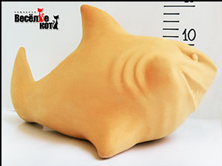 | 25х13,5 см | Акула | 165 | 190 | 210 | 165 | 190 | 210
2 | 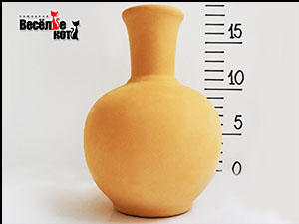 | 16 см | Амфора | 165 | 190 | 210 | 165 | 190 | 210
3 | 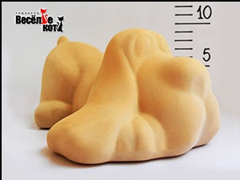 | 17х14,5 см | Бакс | 165 | 190 | 210 | 165 | 190 | 210
4 | 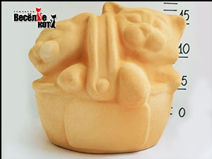 | 19х15 см | Близнецы | 175 | 200 | 225 | 175 | 200 | 225
5 | 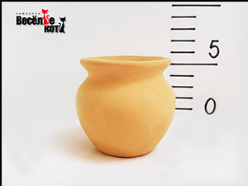 | 6 см | Богатель низкая горловина | 90 | 105 | 120 | 90 | 105 | 120
6 | 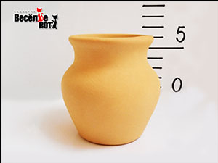 | 7 см | Богатель высокая горловина | 90 | 105 | 120 | 90 | 105 | 120
7 | 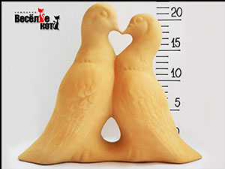 | 25х20 см | Голуби | 205 | 230 | 255 | 205 | 230 | 255
8 | 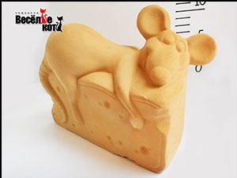 | 19х13 см | Жадина | 175 | 200 | 225 | 175 | 200 | 225
9 | 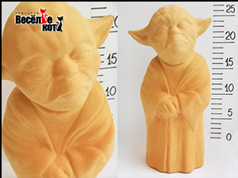 | 25 см | Йода | 165 | 190 | 210 | 165 | 190 | 210
10 | 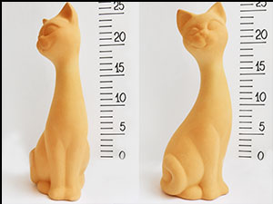 | 23 см | Кит малый | 165 | 190 | 210 | 165 | 190 | 210
11 | 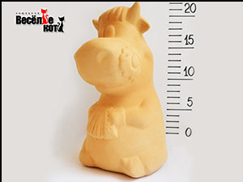 | 19,5 см | Корова с гармошкой | 165 | 190 | 210 | 165 | 190 | 210
12 | 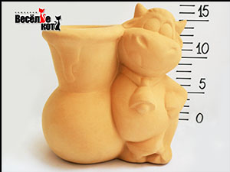 | 16,5х16 см | Корова с кувшином | 165 | 190 | 210 | 165 | 190 | 210
13 | 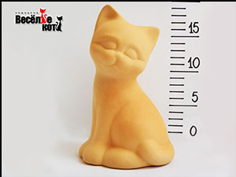 | 18 см | Котенок Гав | 165 | 190 | 210 | 165 | 190 | 210
14 | 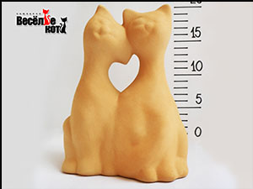 | 18х14 см | Кошачья свадьба | 175 | 200 | 225 | 175 | 200 | 225
15 | 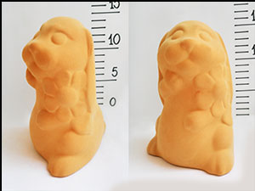 | 15 см | Кролик с цветком | 165 | 190 | 210 | 165 | 190 | 210
16 | 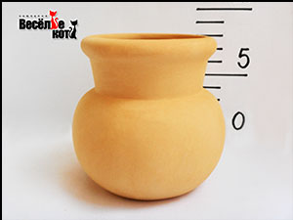 | 9х9 см | Крыночка | 105 | 120 | 135 | 105 | 120 | 135
17 | 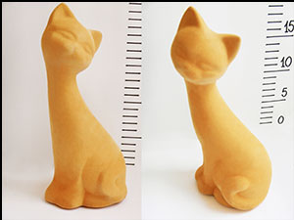 | 20,5 см | Кэт малая | 155 | 175 | 195 | 155 | 175 | 195
18 | 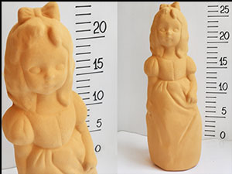 | 24,5 см | Мальвина | 190 | 215 | 240 | 190 | 215 | 240
19 | 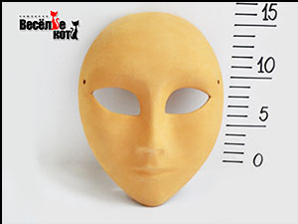 | 18х15 см | Маска | 155 | 175 | 195 | 155 | 175 | 195
20 | 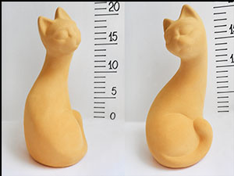 | 20,5 см | Муська | 165 | 190 | 210 | 165 | 190 | 210
21 | 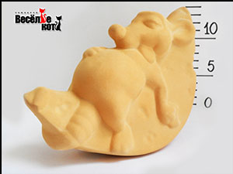 | 20х13 см | Мышь на сыре | 165 | 190 | 210 | 165 | 190 | 210
22 | 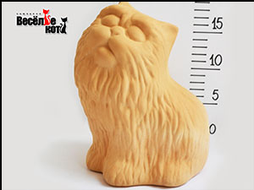 | 18х15 см | Перс | 165 | 190 | 210 | 165 | 190 | 210
23 | 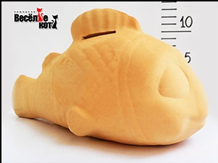 | 23 см | Рыба Немо | 165 | 190 | 210 | 165 | 190 | 210
24 | 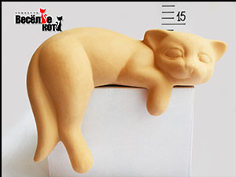 | 19 см | Сёма | 175 | 200 | 225 | 175 | 200 | 225
25 | 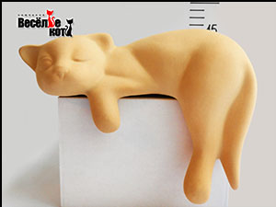 | 20 см | Соня | 175 | 200 | 225 | 175 | 200 | 225
26 | 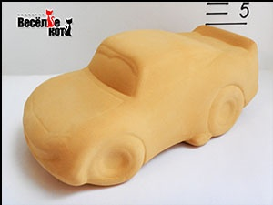 | 18 см | Тачка | 140 | 160 | 180 | 140 | 160 | 180
27 | 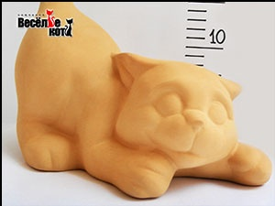 | 22,5х19 см | Тимошка | 190 | 215 | 240 | 190 | 215 | 240
28 | 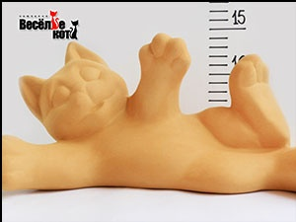 | 28 см | Филя | 190 | 215 | 240 | 190 | 215 | 240
29 | 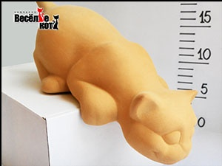 | 25 см | Хулиган Кот | 175 | 200 | 225 | 175 | 200 | 225
30 |  | 21 см | Шалун Кот | 175 | 200 | 225 | 175 | 200 | 225

Наборы для творчества

31 | 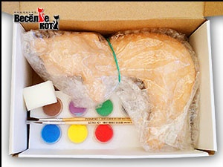 | 20 см | Набор для творчества "Кот Соня" | 370 | 400 | 430 | 370 | 400 | 430

* наборы для творчества поставляются партиями кратными 30 штукам (одна коробка)

Сопутствующие товары

32 | 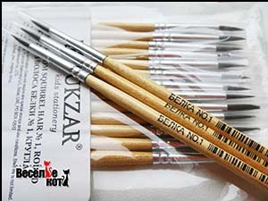 | цена за 1шт. | Кисти "TUKZAR" белка NO.1 (в упаковке 25шт.) | 19 | 22 | 24 | 19 | 22 | 24
33 | 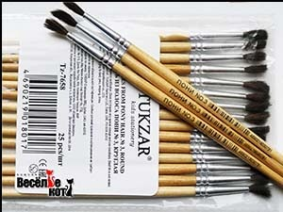 | цена за 1шт. | Кисти "TUKZAR" пони NO.3 (в упаковке 25шт.) | 19 | 22 | 24 | 19 | 22 | 24
34 | 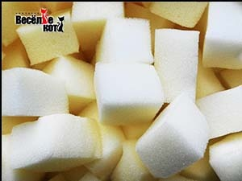 | цена за 100шт. | Поролоновые губки | 180 | 200 | 220 | 180 | 200 | 220
35 | 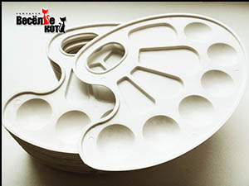 | цена за 1шт. | Пластиковые палитры | 30 | 33 | 36 | 30 | 33 | 36
36 | 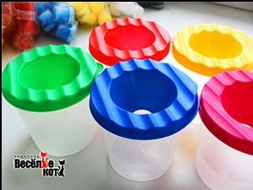 | цена за 1шт. | Баночки-непроливайки | 32 | 35 | 38 | 32 | 35 | 38
37 | 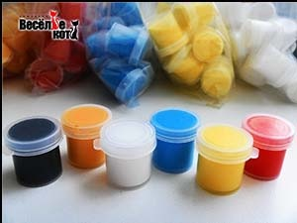 | цена за 6 баночек | Набор акриловых красок (6 цветов по 6 мл.) | 37 | 41 | 45 | 37 | 41 | 45
38 | 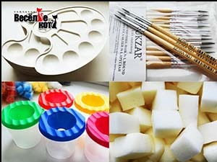 | цена за весь набор | "Набор аниматора" - (кисточки №1 - 25шт, кисточки №3 - 25шт, губки - 100шт, палитры - 10шт, баночки-непроливайки - 10шт, запасные краски в асорт.) | 1540 | 1720 | 1900 | 1540 | 1720 | 1900
39 | 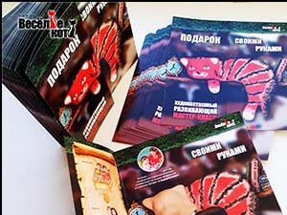 | 100 шт. | Буклеты А4 (полиграфия) | 900 | 900 | 900 | 900 | 900 | 900
40 | 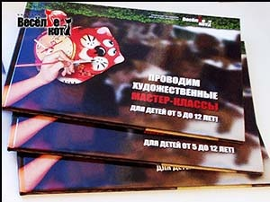 | 1 шт. | Бренд-бук (для презентаций) | 1000 | 1000 | 1000 | 1000 | 1000 | 1000
41 | 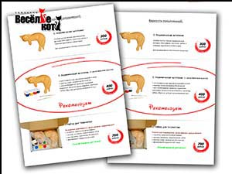 | 100 шт. | Прайсы А5 - для раздачи заказчикам (учителям, воспитателям) - с Вашими ценами. | 640 | 720 | 800 | 640 | 720 | 800
42 |  | Все макеты высылаем Бесплатно | Электронные макеты (любых презентационных материалов - буклеты, прайсы, бренд-бук и т.д.) - БЕСПЛАТНО! | 0 | 0 | 0 | 0 | 0 | 0

 | 0

